Errori interfaccia
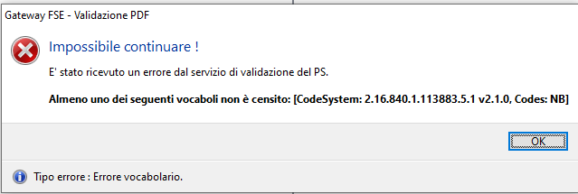
VALIDAZIONE_TOKEN_JWT_PSS_KO
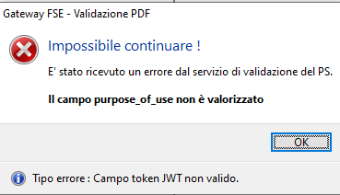

VALIDAZIONE_TOKEN_JWT_CAMPO_PSS_KO
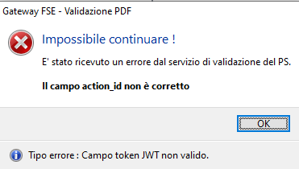

VALIDAZIONE_CDA2_PSS_CT5_KO

VALIDAZIONE_CDA2_PSS_CT6_KO
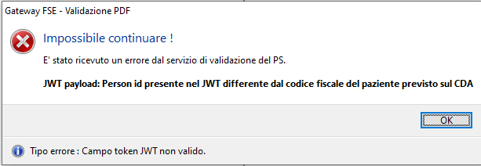

VALIDAZIONE_CDA2_PSS_CT7_KO

VALIDAZIONE_CDA2_PSS_CT8_KO

VALIDAZIONE_CDA2_PSS_CT9_KO

VALIDAZIONE_CDA2_PSS_CT10_KO

